Thống kê và báo cáo
Project Name | HỆ THỐNG THÔNG MINH HỖ TRỢ QUẢN LÝ VÀ TỐI ƯU HÓA LỘ TRÌNH HỌC TẬP CÁ NHÂN
Module Code | Thống kê và báo cáo
 | Hoàn thành | Lỗi | Chưa kiểm tra | Bị chặn | Tổng lần kiểm tra
Round 1 | 32 | 4 | 0 | 0 | 32
Round 2 | 15 | 0 | 0 | 0 | 15
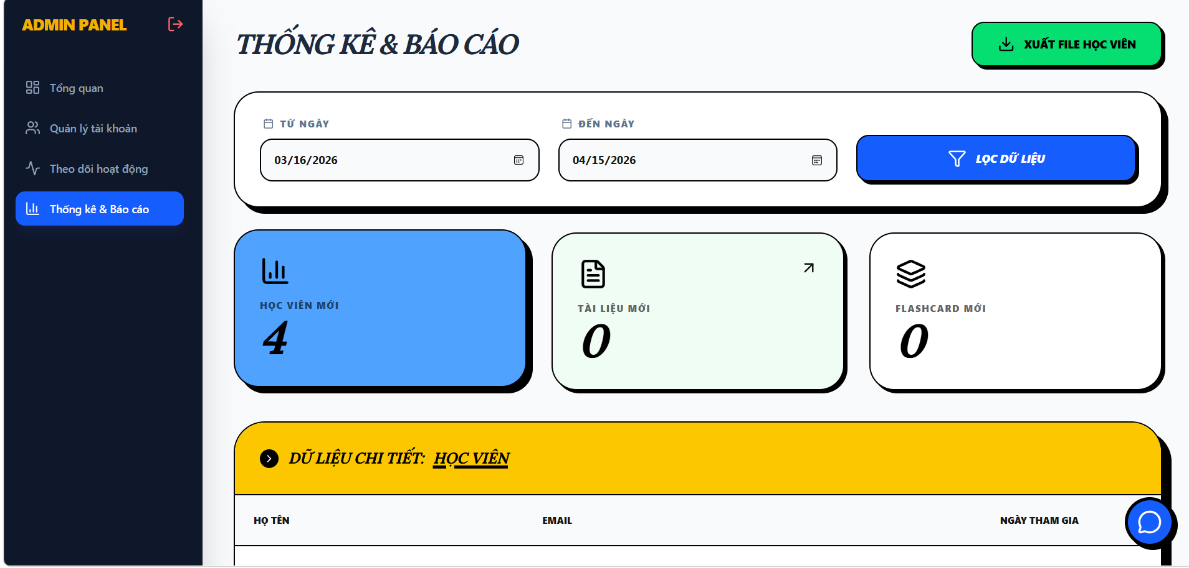

Test Case ID | Mô tả | Hành động | Điều kiện tiên quyết | Kết quả mong đợi | Kết quả thực tế | Kết quả |  |  | Kết quả |  |  | Chú thích
 |  |  |  |  |  | Vòng 1 |  |  | Vòng 2
 |  |  |  |  |  | Trạng thái | Ngày kiểm tra | Người kiểm tra | Trạng thái | Ngày kiểm tra | Người kiểm tra
GUI_SHOW Quản lý xem thống kê và báo cáo
GUI-TKBC01 | [Label] “THỐNG KÊ Và BÁO CÁO” |  |  | Label: white Status: enable | Label : white Status : enable | Pass | 15/4/2026 | Hằng
GUI-TKBC02 | [Textbox] “TỪ NGÀY” |  |  | Textbox: enable | Textbox: enable | Pass | 15/4/2026 | Hằng
GUI-TKBC03 | [Textbox] “ĐẾN NGÀY” |  |  | Textbox: enable | Textbox: enable | Pass | 15/4/2026 | Hằng
GUI-TKBC04 | [Button] “LỌC DỮ LIỆU” |  |  | Button: green Status: enable Click responsive | Button: green Status: enable Click responsive | Pass | 15/4/2026 | Hằng
GUI-TKBC05 | [Box] “HỌC VIÊN MỚI” |  |  | Box: blue Status: enable | Box: blue Status: enable | Pass | 15/4/2026 | Hằng
GUI-TKBC06 | [Box] “TÀI LIỆU MỚI” |  |  | Box: blue Status: enable | Box: blue Status: enable | Pass | 15/4/2026 | Hằng
GUI-TKBC07 | [Box] “FLASHCARD MỚI” |  |  | Box: blue Status: enable | Box: blue Status: enable | Pass | 15/4/2026 | Hằng
GUI-TKBC08 | [Button] “XUẤT FILE HỌC VIÊN” |  |  | Button: green Status: enable Click responsive | Button: green Status: enable Click responsive | Pass | 15/4/2026 | Hằng
GUI-TKBC09 | [Table] “DỮ LIỆU CHI TIẾT: HỌC VIÊN” |  |  | Table: enable | Table: enable | Pass | 15/4/2026 | Hằng
GUI-TKBC10 | [Table] “DỮ LIỆU CHI TIẾT: TÀI LIỆU” |  |  | Table: enable | Table: enable | Pass | 15/4/2026 | Hằng
GUI-TKBC11 | [Table] “DỮ LIỆU CHI TIẾT: FLASHCARD” |  |  | Table: enable | Table: enable | Pass | 15/4/2026 | Hằng
GUI-TKBC12 | [Icon] “Download” |  |  | Icon: enable Click responsive | Icon: enable Click responsive | Pass | 15/4/2026 | Hằng
GUI-TKBC13 | [Row] Tên tài liệu |  |  | Hiển thị đúng định dạng (DOCX, PDF…) | Hiển thị đúng định dạng (DOCX, PDF…) | Pass | 15/4/2026 | Hằng
GUI-TKBC14 | [Row] Định dạng |  |  | Hiển thị đúng định dạng (DOCX, PDF…) | Hiển thị đúng định dạng (DOCX, PDF…) | Pass | 15/4/2026 | Hằng
GUI-TKBC15 | [Row] Mô tả |  |  | Hiển thị đúng định dạng (DOCX, PDF…) | Hiển thị đúng định dạng (DOCX, PDF…) | Pass | 15/4/2026 | Hằng
GUI-TKBC16 | [Row] Định dạng |  |  | Hiển thị đúng định dạng (DOCX, PDF…) | Hiển thị đúng ngày tạo | Pass | 15/4/2026 | Hằng
GUI-TKBC17 | [Row] Định dạng |  |  | Hiển thị đúng định dạng (DOCX, PDF…) | Hiển thị đúng ngày tạo | Pass | 15/4/2026 | Hằng

FUNCTION_SHOW Xem Thống kê và Báo cáo
FUNC-TKHT01 | Kiểm tra mở giao diện “Thống kê và Báo cáo” | 1. Đăng nhập 2. Click menu “Thống kê và Báo cáo” | Đăng nhập thành công vào hệ thống | Hiển thị giao diện thống kê | Hiển thị giao diện thống kê | Pass | 15/4/2026 | Hằng | Pass | 15/4/2026
FUNC-TKHT02 | Kiểm tra nhập ngày bắt đầu | 1. Mở giao diện 2. Nhập ngày hợp lệ vào ô “Từ ngày” | Đăng nhập thành công vào hệ thống | Textbox nhận dữ liệu, hiển thị ngày được chọn | Textbox nhận dữ liệu, không hiển thị ngày được chọn | Fail | 15/4/2026 | Hằng | Pass | 15/4/2026
FUNC-TKHT03 | Kiểm tra nhập ngày kết thúc | 1. Mở giao diện 2. Nhập ngày hợp lệ vào ô “Đến ngày” | Đăng nhập thành công vào hệ thống | Textbox nhận dữ liệu, hiển thị ngày được chọn | Textbox nhận dữ liệu, không hiển thị ngày được chọn | Fail | 15/4/2026 | Hằng | Pass | 15/4/2026
FUNC-TKHT04 | Kiểm tra lọc dữ liệu | 1. Nhập khoảng ngày hợp lệ 2. Click “Lọc dữ liệu” | Đăng nhập thành công vào hệ thống |  | Dữ liệu được lọc không có phản hồi | Fail | 15/4/2026 | Hằng | Pass | 15/4/2026
FUNC-TKHT05 | Kiểm tra hiển thị box “Học viên mới” | 1.Click vào học viên mới 2.Lọc dữ liệu có kết quả | Đăng nhập thành công vào hệ thống | Hiển thị số lượng học viên mới | Hiển thị số lượng học viên mới | Pass | 15/4/2026 | Hằng | Pass | 15/4/2026
FUNC-TKHT06 | Kiểm tra hiển thị box “Tài liệu mới” | 1.Click vào tài liệu mới 2.Lọc dữ liệu có kết quả | Đăng nhập thành công vào hệ thống | Hiển thị số lượng tài liệu mới | Hiển thị số lượng tài liệu mới | Pass | 15/4/2026 | Hằng | Pass | 15/4/2026
FUNC-TKHT07 | Kiểm tra tải xuống " Tài Liệu mới" | 1.Click vào tài liệu mới 2.Lọc dữ liệu có kết quả 3.Click vào biểu tượng tải xuống | Đăng nhập thành công vào hệ thống | Hiển thị xem trước file cần tải và cho phép tải xuống | Hiển thị xem trước file cần tải và cho phép tải xuống | Pass | 15/4/2026 | Hằng | Pass | 15/4/2026
FUNC-TKHT08 | Kiểm tra hiển thị box “Flashcard mới” | 1.Click vào Flashcard mới 2.Lọc dữ liệu có kết quả | Đăng nhập thành công vào hệ thống | Hiển thị số lượng flashcard mới | Hiển thị số lượng flashcard mới | Pass | 15/4/2026 | Hằng | Pass | 15/4/2026
FUNC-TKHT09 | Kiểm tra hiển thị bảng học viên | 1.Click vào học viên mới 2.Lọc dữ liệu có kết quả | Đăng nhập thành công vào hệ thống | Hiển thị Tên, Email, Ngày tham gia | Hiển thị Tên, Email, Ngày tham gia | Pass | 15/4/2026 | Hằng | Pass | 15/4/2026
FUNC-TKHT10 | Kiểm tra hiển thị bảng tài liệu | 1.Click vào tài liệu mới 2.Lọc dữ liệu có kết quả | Đăng nhập thành công vào hệ thống | Hiển thị Tên, Định dạng, Hành động | Hiển thị Tên, Định dạng, Hành động | Pass | 15/4/2026 | Hằng | Pass | 15/4/2026
FUNC-TKHT11 | Kiểm tra hiển thị bảng flashcard | 1.Click vào Flashcard mới 2.Lọc dữ liệu có kết quả | Đăng nhập thành công vào hệ thống | Hiển thị Tên bộ thẻ, Mô tả, Ngày tạo | Hiển thị Tên bộ thẻ, Mô tả, Ngày tạo | Pass | 15/4/2026 | Hằng | Pass | 15/4/2026
FUNC-TKHT12 | Kiểm tra chat bot chào mừng | 1.Đăng nhập 2.Mở giao diện chat bot | Đăng nhập thành công vào hệ thống | Hiển thị lời chào từ chat | Hiển thị lời chào từ chat | Pass | 15/4/2026 | Hằng | Pass | 15/4/2026
FUNC-TKHT13 | Kiểm tra chat bot trả lời dữ liệu | 1.Đăng nhập 2.Mở giao diện chat bot 3.Nhập câu hỏi “học viên mới” | Đăng nhập thành công vào hệ thống | Hiển thị thông báo kết nối lỗi | Hiển thị thông báo kết nối lỗi | Fail | 15/4/2026 | Hằng | Pass | 15/4/2026
FUNC-TKHT14 | Kiểm tra chat bot thông báo tải xuống | 1. Click download file | Đăng nhập thành công vào hệ thống | Hiển thị “File đã được tải xuống thành công” | Hiển thị “File đã được tải xuống thành công” | Pass | 15/4/2026 | Hằng | Pass | 15/4/2026
FUNC-TKHT15 | Kiểm tra đăng xuất khi đang ở trang thống kê | 1. Mở trang “Thống kê và Báo cáo” 2. Click “Đăng xuất” | Đăng nhập thành công vào hệ thống | Hệ thống thoát, quay về màn hình đăng nhập | Hệ thống thoát, quay về màn hình đăng nhập | Pass | 15/4/2026 | Hằng | Pass | 15/4/2026

Quản lý tài khoản người dùng
Project Name | HỆ THỐNG THÔNG MINH HỖ TRỢ QUẢN LÝ VÀ TỐI ƯU HÓA LỘ TRÌNH HỌC TẬP CÁ NHÂN
Module Code | Quản lý tài khoản người dùng
 | Hoàn thành | Lỗi | Chưa kiểm tra | Bị chặn | Tổng lần kiểm tra
Round 1 | 26 | 1 | 0 | 0 | 26
Round 2 | 13 | 0 | 0 | 0 | 13
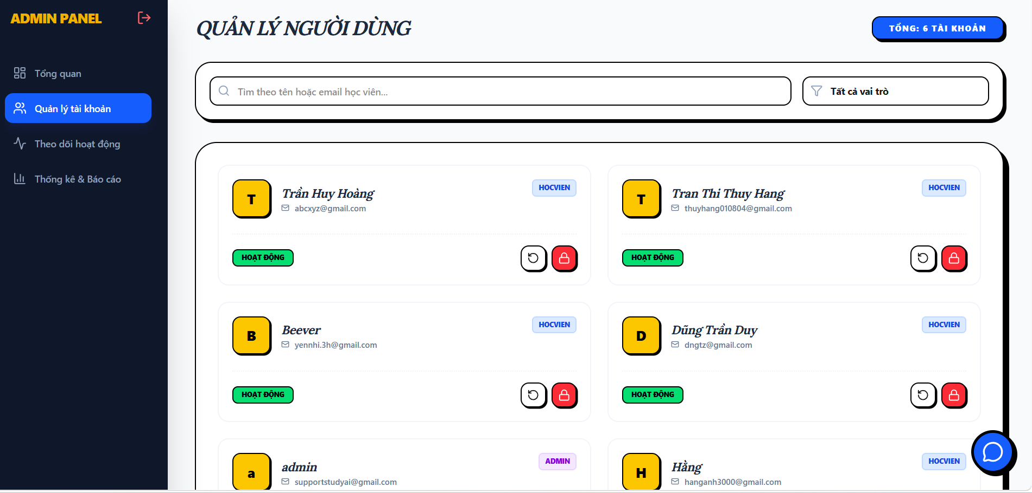

Test Case ID | Mô tả | Hành động | Điều kiện tiên quyết | Kết quả mong đợi | Kết quả thực tế | Kết quả |  |  | Kết quả |  |  | Chú thích
 |  |  |  |  |  | Vòng 1 |  |  | Vòng 2
 |  |  |  |  |  | Trạng thái | Ngày kiểm tra | Người kiểm tra | Trạng thái | Ngày kiểm tra | Người kiểm tra
GUI_SHOW Quản lý tài khoản người dùng
GUI-QLTK01 | [Label] “QUẢN LÝ TÀI KHOẢN” |  |  | Label: white Status: enable | Label : white Status : enable | Pass | 15/4/2026 | Hằng
GUI-QLTK02 | [Textbox] “Tìm theo tên hoặc email học viên |  |  | Textbox: enable, text color black | Textbox: enable Text color black | Pass | 15/4/2026 | Hằng
GUI-QLTK04 | [Dropdown] "Tất cả các vai trò" |  |  | Dropdown: enable | Dropdown: enable | Pass | 15/4/2026 | Hằng
GUI-QLTK05 | [Button] “TỔNG: X TÀI KHOẢN” |  |  | Button: blue Status: enable | Button: blue Status: enable | Pass | 15/4/2026 | Hằng
GUI-QLTK06 | [Card] Người dùng “HỌCVIÊN” |  |  | Card: enable | Card: enable | Pass | 15/4/2026 | Hằng
GUI-QLTK07 | [Card] Người dùng “ADMIN” |  |  | Card: enable | Card: enable | Pass | 15/4/2026 | Hằng
GUI-QLTK08 | [Icon] Reset mật khẩu |  |  | Icon: enable Click responsive | Icon: enable Click responsive | Pass | 15/4/2026 | Hằng
GUI-QLTK09 | [Icon] Khóa tài khoản |  |  | Icon: enable Click responsive | Icon: enable Click responsive | Pass | 15/4/2026 | Hằng
GUI-QLTK10 | [Popup] “Cấp lại mật khẩu” |  |  | Popup: enable | Popup: enable | Pass | 15/4/2026 | Hằng
GUI-QLTK11 | [Popup] “Khóa tài khoản” |  |  | Popup: enable | Popup: enable | Pass | 15/4/2026 | Hằng
GUI-QLTK12 | [Status] “HOẠT ĐỘNG” |  |  | Status: green, enable | Status: green, enable | Pass | 15/4/2026 | Hằng
GUI-QLTK13 | [Button] “ĐĂNG XUẤT” |  |  | Button: green Status: enable Click responsive | Button: green Status: enable Click responsive | Pass | 15/4/2026 | Hằng

FUNCTION_SHOW Quản lý tài khoản người dùng
FUNC-TKHT01 | Kiểm tra mở giao diện “Quản lý Tài khoản” | 1. Đăng nhập 2. Click menu “Quản lý tài khoản” | Đăng nhập thành công vào hệ thống | Hiển thị giao diện quản lý tài khoản người dùng | Hiển thị giao diện quản lý tài khoản người dùng | Pass | 15/4/2026 | Hằng | Pass | 15/4/2026
FUNC-TKHT02 | Kiểm tra tìm kiếm theo tên | 1. Nhập tên “Trần Huy Hoàng” vào ô tìm kiếm | Đăng nhập thành công vào hệ thống | Hiển thị đúng kết quả người dùng | Hiển thị đúng kết quả người dùng | Pass | 15/4/2026 | Hằng | Pass | 15/4/2026
FUNC-TKHT03 | Kiểm tra tìm kiếm theo email | 1. Nhập email “abcxyz@gmail.com” vào ô tìm kiếm | Đăng nhập thành công vào hệ thống | Hiển thị đúng kết quả người dùng | Hiển thị đúng kết quả người dùng | Pass | 15/4/2026 | Hằng | Pass | 15/4/2026
FUNC-TKHT04 | Kiểm tra lọc theo vai trò | 1. Click dropdown “Tất cả vai trò” 2. Chọn “Học viên” | Đăng nhập thành công vào hệ thống | Hiển thị đúng kết quả người dùng | Hiển thị đúng kết quả người dùng | Pass | 15/4/2026 | Hằng | Pass | 15/4/2026
FUNC-TKHT05 | Kiểm tra hiển thị tổng số tài khoản | 1. Đăng nhập 2. Mở giao diện quản lý người dùng | Đăng nhập thành công vào hệ thống | Hiển thị tổng số tài khoản đang có | Hiển thị tổng số tài khoản đang có | Pass | 15/4/2026 | Hằng | Pass | 15/4/2026
FUNC-TKHT06 | Kiểm tra hiển thị trạng thái hoạt động | 1. Đăng nhập 2. Mở giao diện quản lý người dùng | Đăng nhập thành công vào hệ thống | Hiển thị trạng thái “HOẠT ĐỘNG” cho từng tài khoản | Hiển thị trạng thái “HOẠT ĐỘNG” cho từng tài khoản | Pass | 15/4/2026 | Hằng | Pass | 15/4/2026
FUNC-TKHT07 | Kiểm tra nút khóa tài | 1. Đăng nhập 2. Mở giao diện quản lý người dùng 3.Click icon khóa đỏ trên thẻ người dùng | Đăng nhập thành công vào hệ thống | Hiển thị thông báo “Tài khoản đã bị khóa” | Hiển thị thông báo “Tài khoản đã bị khóa” | Pass | 15/4/2026 | Hằng | Pass | 15/4/2026
FUNC-TKHT08 | Kiểm tra nút reset mật khẩu | 1. Đăng nhập 2. Mở giao diện quản lý người dùng 3.Click icon reset (mũi tên tròn) trên thẻ người dùng | Đăng nhập thành công vào hệ thống | Hiển thị thông báo “Mật khẩu đã được reset” | Hiển thị thông báo “Mật khẩu đã được reset” | Pass | 15/4/2026 | Hằng | Pass | 15/4/2026
FUNC-TKHT09 | Kiểm tra lỗi tìm kiếm | 1. Nhập ký tự đặc biệt vào ô tìm kiếm | Đăng nhập thành công vào hệ thống | Hiển thị thông báo lỗi “Không tìm thấy dữ liệu” | Hiển thị thông báo lỗi “Không tìm thấy dữ liệu” | Pass | 15/4/2026 | Hằng | Pass | 15/4/2026
FUNC-TKHT10 | Kiểm tra chat bot chào mừng | 1.Đăng nhập 2.Mở giao diện chat bot | Đăng nhập thành công vào hệ thống | Hiển thị lời chào từ chat | Hiển thị lời chào từ chat | Pass | 15/4/2026 | Hằng | Pass | 15/4/2026
FUNC-TKHT11 | Kiểm tra chat bot trả lời dữ liệu | 1.Đăng nhập 2.Mở giao diện chat bot 3.Nhập câu hỏi “tìm kiếm học viên Hoàng” | Đăng nhập thành công vào hệ thống | Đăng nhập thành công vào hệ thống | Hiển thị thông báo kết nối lỗi | Fail | 15/4/2026 | Hằng | Pass | 15/4/2026
FUNC-TKHT12 | Kiểm tra nút mở khóa tài khoản | 1. Click icon mở khóa xanh trên thẻ người dùng | Đăng nhập thành công vào hệ thống | Hiển thị thông báo “Tài khoản mở khóa thành công” | Hiển thị thông báo “Tài khoản mở khóa thành công” | Pass | 15/4/2026 | Hằng | Pass | 15/4/2026
FUNC-TKHT13 | Kiểm tra đăng xuất từ giao diện quản lý người dùng | 1. Mở giao diện quản lý người dùng 2. Click nút “Đăng xuất” | Đăng nhập thành công vào hệ thống | Hệ thống thoát về màn hình đăng nhập | Hệ thống thoát về màn hình đăng nhập | Pass | 15/4/2026 | Hằng | Pass | 15/4/2026

Tổng quan hệ thống
Project Name | THIẾT KẾ VÀ PHÁT TRIỂN NỀN TÁNG HỌC TẬP THÔNG MINH TÍCH HỢP TRỢ LÝ ẢO AI VÀ CÁ NHÂN HOÁ LỘ TRÌNH HỌC TẬP
Module Code | Tổng quan hệ thống
 | Hoàn thành | Lỗi | Chưa kiểm tra | Bị chăn | Tổng số trường hợp thử nghiệm
Round 1 | 17 | 0 | 0 | 0 | 17
Round 2 | 9 | 0 | 0 | 0 | 9
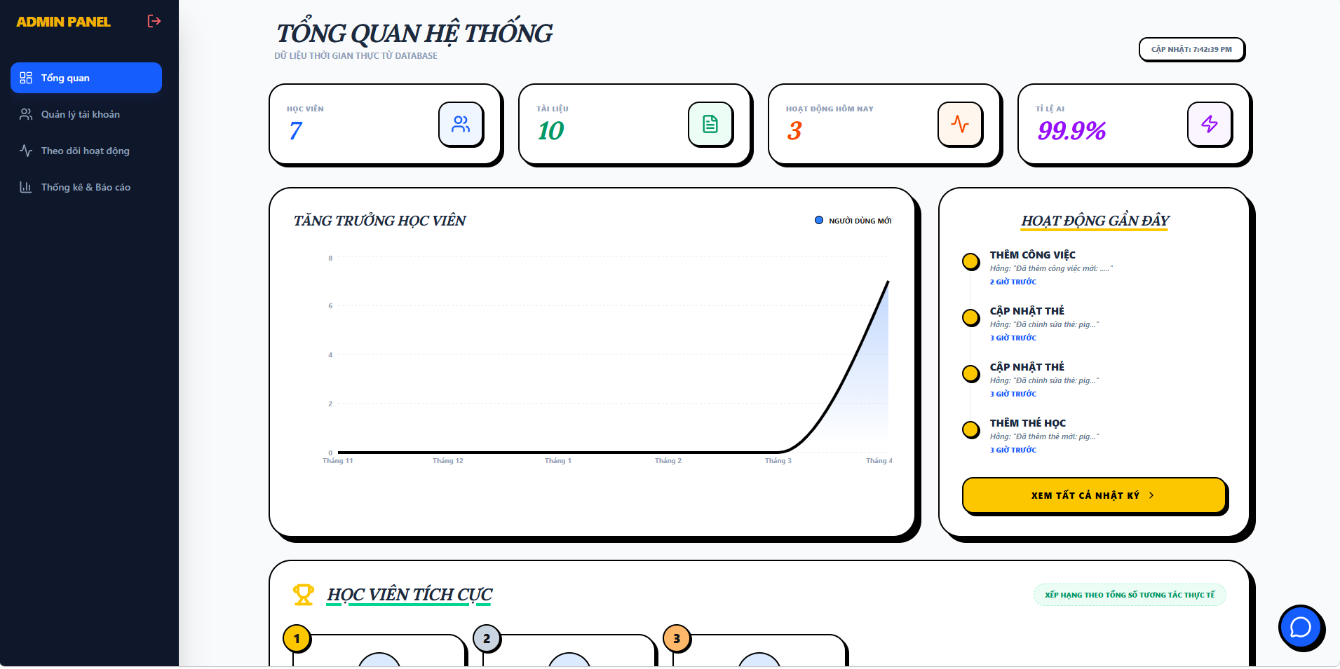
Test Case ID | Mô tả | Hành động | Điều kiện tiên quyết | Kết quả mong đợi | Kết quả thực tế | Kết quả |  |  | Kết quả |  |  | Chú thích
 |  |  |  |  |  | Vòng 1 |  |  | Vòng 2
 |  |  |  |  |  | Trạng thái | Ngày kiểm tra | Người kiểm tra | Trạng thái | Ngày kiểm tra | Người kiểm tra
GUI_SHOW Tổng quan hệ thống
GUI-TQHT01 | [ Tổng quan hệ thống] Label |  |  | -Label : white -Status : enable | -Label : white -Status : enable | Pass | 15/4/2026 | Hoàng
GUI-TQHT02 | [Học viên] Card |  |  | Card: enable | Card: enable | Pass | 15/4/2026 | Hoàng
GUI-TQHT03 | [Tài liệu] Card |  |  | Card: enable | Card: enable | Pass | 15/4/2026 | Hoàng
GUI-TQHT04 | [Hoạt động gần đây] Card |  |  | Card: enable | Card: enable | Pass | 15/4/2026 | Hoàng
GUI-TQHT05 | [Tỉ lệ AI] Card |  |  | Card: enable | Card: enable | Pass | 15/4/2026 | Hoàng
GUI-TQHT06 | [Tăng trường học viên] Chart |  |  | Chart: enable | Chart: enable | Pass | 15/4/2026 | Hoàng
GUI-TQHT07 | [Hoạt động gần đây] List |  |  | List: enable | List: enable | Pass | 15/4/2026 | Hoàng
GUI-TQHT08 | Học viên tích cực] Panel |  |  | Panel: enable | Panel: enable | Pass | 15/4/2026 | Hoàng
FUNCTION_SHOW Tổng quan hệ thống
FUNC-TQHT01 | Kiểm tra Load trang tổng quan | 1. Truy cập trang tổng quan hệ thống | Đã đăng nhập admin | Hiển thị đầy đủ số liệu (Học viên, Tài liệu, Hoạt động, Tỉ lệ AI) Biểu đồ, hoạt động gần đây | Hiển thị đầy đủ số liệu (Học viên, Tài liệu, Hoạt động, Tỉ lệ AI) Biểu đồ, hoạt động gần đây | Pass | 15/4/2026 | Hoàng | Pass | 17/4/2026 | Hoàng
FUNC-TQHT02 | Kiểm tra thời gian "Cập nhật" hiển thị | 1. Truy cập trang tổng quan hệ thống | Đã đăng nhập admin | Hiển thị đúng thời gian admin truy cập vào trang tổng quan | Hiển thị đúng thời gian admin truy cập vào trang tổng quan | Pass | 15/4/2026 | Hoàng | Pass | 17/4/2026 | Hoàng
FUNC-TQHT03 | Kiểm tra khi Refresh trang | 1. Truy cập trang tổng quan hệ thống 2. Refresh trang | Đã đăng nhập admin | Dữ liệu cập nhật lại | Dữ liệu cập nhật lại | Pass | 15/4/2026 | Hoàng | Pass | 17/4/2026 | Hoàng
FUNC-TQHT04 | Kiểm tra Load biểu đồ | 1. Truy cập trang tổng quan hệ thống | Đã đăng nhập admin | Hiển thị line chart đúng, hiển thị đúng theo tháng | Hiển thị line chart đúng, hiển thị đúng theo tháng | Pass | 15/4/2026 | Hoàng | Pass | 17/4/2026 | Hoàng
FUNC-TQHT05 | Kiểm tra Load danh sách hoạt động gần đây | 1. Truy cập trang tổng quan hệ thống | Đã đăng nhập admin | Hiển thị danh sách hoạt động gần đây | Hiển thị danh sách hoạt động gần đây | Pass | 15/4/2026 | Hoàng | Pass | 17/4/2026 | Hoàng
FUNC-TQHT06 | Kiểm tra Click "Xem tất cả nhật ký" | 1. Truy cập trang tổng quan hệ thống 2. Click xem tất cả nhật ký | Đã đăng nhập admin | Điều hướng sang trang theo dõi hoạt động người dùng | Điều hướng sang trang theo dõi hoạt động người dùng | Pass | 15/4/2026 | Hoàng | Pass | 17/4/2026 | Hoàng
FUNC-TQHT07 | Kiểm tra Load danh sách Học viên tích cực | 1. Truy cập trang tổng quan hệ thống | Đã đăng nhập admin | Hiển thị học viên tích cực | Hiển thị học viên tích cực | Pass | 15/4/2026 | Hoàng | Pass | 17/4/2026 | Hoàng
FUNC-TQHT08 | Kiểm tra người dùng bình thường truy cập trang dashboard | 1. Truy cập trang tổng quan hệ thống | Không phải admin | Hệ thống chuyển hướng về trang chủ | Hệ thống chuyển hướng về trang chủ | Pass | 15/4/2026 | Hoàng | Pass | 17/4/2026 | Hoàng
FUNC-TQHT09 | Kiểm tra khi API lỗi | 1. Truy cập trang tổng quan hệ thống | Backend lỗi | Hiển thị thông báo lỗi | Hiển thị thông báo lỗi | Pass | 15/4/2026 | Hoàng | Pass | 17/4/2026 | Hoàng

Theo dõi hoạt động người dùng
Project Name | THIẾT KẾ VÀ PHÁT TRIỂN NỀN TÁNG HỌC TẬP THÔNG MINH TÍCH HỢP TRỢ LÝ ẢO AI VÀ CÁ NHÂN HOÁ LỘ TRÌNH HỌC TẬP
Module Code | Theo dõi hoạt động người dùng
 | Hoàn thành | Lỗi | Chưa kiểm tra | Bị chăn | Tổng số trường hợp thử nghiệm
Round 1 | 12 | 1 | 0 | 0 | 12
Round 2 | 7 | 0 | 0 | 0 | 7
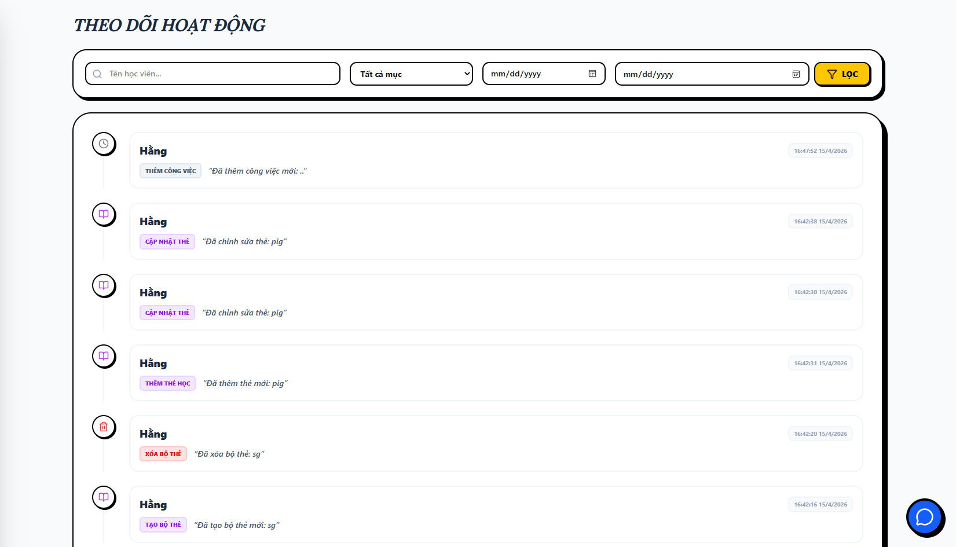 | 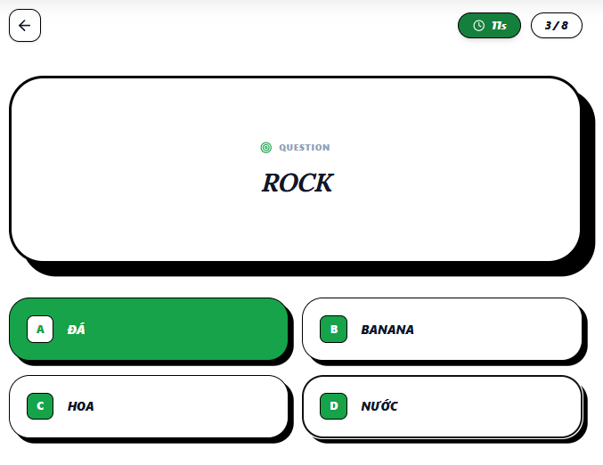
Test Case ID | Mô tả | Hành động | Điều kiện tiên quyết | Kết quả mong đợi | Kết quả thực tế | Kết quả |  |  | Kết quả |  |  | Chú thích
 |  |  |  |  |  | Vòng 1 |  |  | Vòng 2
 |  |  |  |  |  | Trạng thái | Ngày kiểm tra | Người kiểm tra | Trạng thái | Ngày kiểm tra | Người kiểm tra
GUI_SHOW Trang Theo dõi hoạt động
GUI-TDHD01 | [Textbox] Tên học viên |  |  | -Label : white -Status : enable | -Label : white -Status : enable | Pass | 15/4/2026 | Hoàng
GUI-TDHD02 | [Tất cả mục] Dropdown |  |  |  |  | Pass | 15/4/2026 | Hoàng
GUI-TDHD03 | [Datepicker] Ngày bắt đầu |  |  |  |  | Pass | 15/4/2026 | Hoàng
GUI-TDHD04 | [Datepicker] Ngày kết thúc |  |  |  |  | Pass | 15/4/2026 | Hoàng
GUI-TDHD05 | [Lọc] Button |  |  |  |  | Pass | 15/4/2026 | Hoàng
FUNCTION_SHOW Trang Theo dõi hoạt động
FUNC-TDHD01 | Kiểm tra hiển thị danh sách hoạt động mặc định | 1. Truy cập vào trang theo dõi hoạt động | Đã đăng nhập admin | Hiển thị danh sách các mục hoạt động Icon loại hoạt động, Tên người thực hiện , Nhãn hành động (Thêm/Cập nhật/Xóa), Nội dung chi tiết và Thời gian chính xác | Hiển thị danh sách các mục hoạt động Icon loại hoạt động, Tên người thực hiện , Nhãn hành động (Thêm/Cập nhật/Xóa), Nội dung chi tiết và Thời gian chính xác | Pass | 15/4/2026 | Hoàng | Pass | 17/4/2026 | Hoàng
FUNC-TDHD02 | Kiểm tra sắp xếp của hoạt động | 1. Truy cập vào trang theo dõi hoạt động | Đã đăng nhập admin | Các hoạt động có thời gian gần nhất phải nằm phía trên các hoạt động cũ hơn | Các hoạt động có thời gian gần nhất phải nằm phía trên các hoạt động cũ hơn | Pass | 15/4/2026 | Hoàng | Pass | 17/4/2026 | Hoàng
FUNC-TDHD03 | Kiểm tra chức năng Lọc theo Tên học viên | 1. Truy cập vào trang theo dõi hoạt động 2. Nhập tên vào ô học viên 3. Nhấn "Lọc" | Đã đăng nhập admin | Danh sách chỉ hiển thị các hoạt động được thực hiện bởi "Tên" đó. Các tên khác không xuất hiện. | Danh sách chỉ hiển thị các hoạt động được thực hiện bởi "Tên" đó. Các tên khác không xuất hiện. | Pass | 15/4/2026 | Hoàng | Pass | 17/4/2026 | Hoàng
FUNC-TDHD04 | Kiểm tra chức năng Lọc theo Khoảng thời gian | 1. Truy cập vào trang theo dõi hoạt động 2. Chọn ngày bắt đầu 3. Chọn ngày kết thúc 4. Nhấn "Lọc" | Truy cập vào hệ thống | Chỉ các hoạt động diễn ra từ ngày bắt đầu đến ngày kết thúc được hiển thị | Chỉ các hoạt động diễn ra từ ngày bắt đầu đến ngày kết thúc được hiển thị | Pass | 15/4/2026 | Hoàng | Pass | 17/4/2026 | Hoàng
FUNC-TDHD05 | Kiểm tra chức năng Lọc theo Danh mục | 1. Truy cập vào trang theo dõi hoạt động 2. Chọn danh mục cần lọc 3. Nhấn "Lọc" | Truy cập vào hệ thống | Chỉ các hoạt động của danh mục đó được hiển thị | Chỉ các hoạt động của danh mục đó được hiển thị | Pass | 15/4/2026 | Hoàng | Pass | 17/4/2026 | Hoàng
FUNC-TDHD06 | Kiểm tra lọc ngày không hợp lệ | 1. Truy cập vào trang theo dõi hoạt động 2. Chọn ngày bắt đầu là 15/04/2026 3. Chọn ngày kết thúc là 10/04/2026 3. Nhấn "Lọc" | Truy cập vào hệ thống | Hệ thống hiển thị thông báo lỗi "Ngày kết thúc không được nhỏ hơn ngày bắt đầu" | Vẫn lọc được | Fail | 15/4/2026 | Hoàng | Pass | 17/4/2026 | Hoàng
FUNC-TDHD07 | Kiểm tra khi nhấn vào hoạt động của người dùng | 1. Truy cập vào trang quên mật khẩu 2. Chọn một hoạt động bất kỳ | Truy cập vào hệ thống | Hiển thị chi tiết hoạt động | Hiển thị chi tiết hoạt động | Pass | 15/4/2026 | Hoàng | Pass | 17/4/2026 | Hoàng

